QUẢN LÝ ĐƠN HÀNG ADMIN
TÊN DỰ ÁN | XÂY DỰNG WEBSITE QUẢN LÝ BÁN GIÀY CHO CỬA HÀNG NTX STORE TÍCH HỢP THANH TOÁN PAY PAL
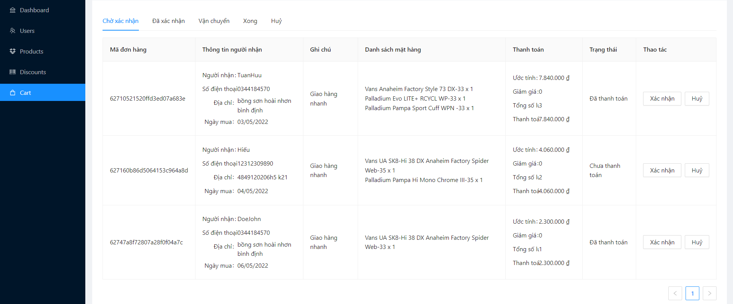

 |  |  |  |  |  |  |  |  | ROUND 1 |  |  | ROUND 2
Module | Sub Module | ID | Test Scenario | Step to Produce | Test condition | Expected Output | Actual Ouput | Test Data | Status (P/F) | Test date | Tester | Status (P/F) | Test date | Tester
Check FUNC Quản lý đơn hàng admin
QUẢN LÝ ĐƠN HÀNG ADMIN |  | F001 | Hiển thị chờ xác nhận | 1. Tại màn hình admin click vào đơn hàng |  | Hiển thị trang Quản lý đơn hàng mục chờ xác nhận | Hiển thị trang Quản lý đơn hàng mục chờ xác nhận |  | P | 20/03/2022 | Huỳnh Duy Khánh, Võ Hữu Tuấn
QUẢN LÝ ĐƠN HÀNG ADMIN | CHỜ XÁC NHẬN | F002 | Xác nhận | 1. Tại màn hình quản lý đơn hàng admin 2. Nhấn xác nhận |  | Hiển thị thông báo" Thay đổi trạng thái thành công" | Hiển thị thông báo" Thay đổi trạng thái thành công" |  | P | 20/03/2022 | Huỳnh Duy Khánh, Võ Hữu Tuấn
QUẢN LÝ ĐƠN HÀNG ADMIN | CHỜ XÁC NHẬN | F003 | Hủy đơn hàng | 1. Tại màn hình quản lý đơn hàng admin 2. Nhấn hủy |  | Hiển thị thông báo" Thay đổi trạng thái thành công" | Hiển thị thông báo" Thay đổi trạng thái thành công" |  | P | 20/03/2022 | Huỳnh Duy Khánh, Võ Hữu Tuấn
QUẢN LÝ ĐƠN HÀNG ADMIN | ĐÃ XÁC NHẬN | F004 | Hiển thị đã xác nhận | 1. Tại màn hình quản lý đơn hàng admin 2. Nhấn vào mục đã xác nhận trên menu quản lý đơn hàng |  | Hiển thị trang Quản lý đơn hàng mục đã xác nhận | Hiển thị trang Quản lý đơn hàng mục đã xác nhận |  | P | 20/03/2022 | Huỳnh Duy Khánh, Võ Hữu Tuấn
QUẢN LÝ ĐƠN HÀNG ADMIN | ĐÃ XÁC NHẬN | F005 | Đã vận chuyển | 1. Tại màn hình quản lý đơn hàng admin 2. Nhấn đã vận chuyển |  | Hiển thị thông báo" Thay đổi trạng thái thành công" | Hiển thị thông báo" Thay đổi trạng thái thành công" |  | P | 20/03/2022 | Huỳnh Duy Khánh, Võ Hữu Tuấn
QUẢN LÝ ĐƠN HÀNG ADMIN | ĐÃ XÁC NHẬN | F006 | Hủy | 1. Tại màn hình quản lý đơn hàng admin mục đã xác nhận 2. Nhấn hủy |  | Hiển thị thông báo" Thay đổi trạng thái thành công" | Hiển thị thông báo" Thay đổi trạng thái thành công" |  | P | 20/03/2022 | Huỳnh Duy Khánh, Võ Hữu Tuấn
QUẢN LÝ ĐƠN HÀNG ADMIN | VẬN CHUYỂN | F007 | Hiển thị vận chuyển | 1. Tại màn hình quản lý đơn hàng admin 2. Nhấn vận chuyển trên menu quản lý đơn hàng |  | Hiển thị trang Quản lý đơn hàng mục vận chuyển | Hiển thị trang Quản lý đơn hàng mục vận chuyển |  | P | 20/03/2022 | Huỳnh Duy Khánh, Võ Hữu Tuấn
QUẢN LÝ ĐƠN HÀNG ADMIN | VẬN CHUYỂN | F008 | Vận chuyển thành công | 1. Tại màn hình quản lý đơn hàng admin mục vận chuyển 2. Nhấn thành công |  | Hiển thị thông báo" Thay đổi trạng thái thành công" | Hiển thị thông báo" Thay đổi trạng thái thành công" |  | P | 20/03/2022 | Huỳnh Duy Khánh, Võ Hữu Tuấn
QUẢN LÝ ĐƠN HÀNG ADMIN | VẬN CHUYỂN | F009 | Hủy | 1. Tại màn hình quản lý đơn hàng admin mục vận chuyển 2. Nhấn hủy |  | Hiển thị thông báo" Thay đổi trạng thái thành công" | Hiển thị thông báo" Thay đổi trạng thái thành công" |  | P | 20/03/2022 | Huỳnh Duy Khánh, Võ Hữu Tuấn
QUẢN LÝ ĐƠN HÀNG ADMIN | XONG | F010 | Hiển thị những đơn hàng đã hoàn tất quá trình giao dịch | 1. Tại màn hình quản lý đơn hàng admin 2. Nhấn xong trên menu quản lý đơn hàng |  | Hiển thị trang Quản lý đơn hàng mục những đơn hàng đã hoàn tất | Hiển thị trang Quản lý đơn hàng mục những đơn hàng đã hoàn tất |  | P | 20/03/2022 | Huỳnh Duy Khánh, Võ Hữu Tuấn
QUẢN LÝ ĐƠN HÀNG ADMIN | HỦY | F011 | Hiển thị những đơn hàng đã hủy trong quá trình giao dịch | 1. Tại màn hình quản lý đơn hàng admin 2. Nhấn hủy trên menu quản lý đơn hàng |  | Hiển thị trang Quản lý đơn hàng mục hủy những đơn hàng bị hủy | Hiển thị trang Quản lý đơn hàng mục hủy những đơn hàng bị hủy |  | P | 20/03/2022 | Huỳnh Duy Khánh, Võ Hữu Tuấn

Check GUI Quản lý đơn hàng admin
QUẢN LÝ ĐƠN HÀNG ADMIN |  | UI001 | Đơn hàng [Table] |  | Tại màn hình quản lý đơn hàng | trạng thái: cho phép | trạng thái: cho phép |  | P | 20/03/2022 | Huỳnh Duy Khánh, Võ Hữu Tuấn

QUẢN LÝ BÁO CÁO THỐNG KÊ
TÊN DỰ ÁN | XÂY DỰNG WEBSITE QUẢN LÝ BÁN GIÀY CHO CỬA HÀNG NTX STORE TÍCH HỢP THANH TOÁN PAY PAL
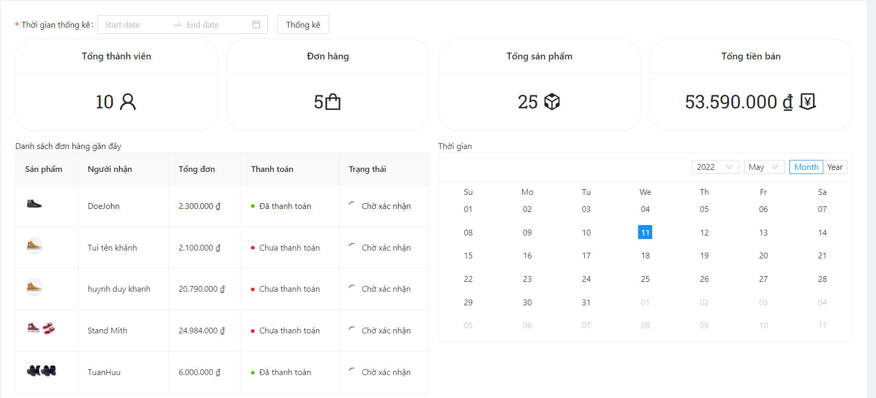
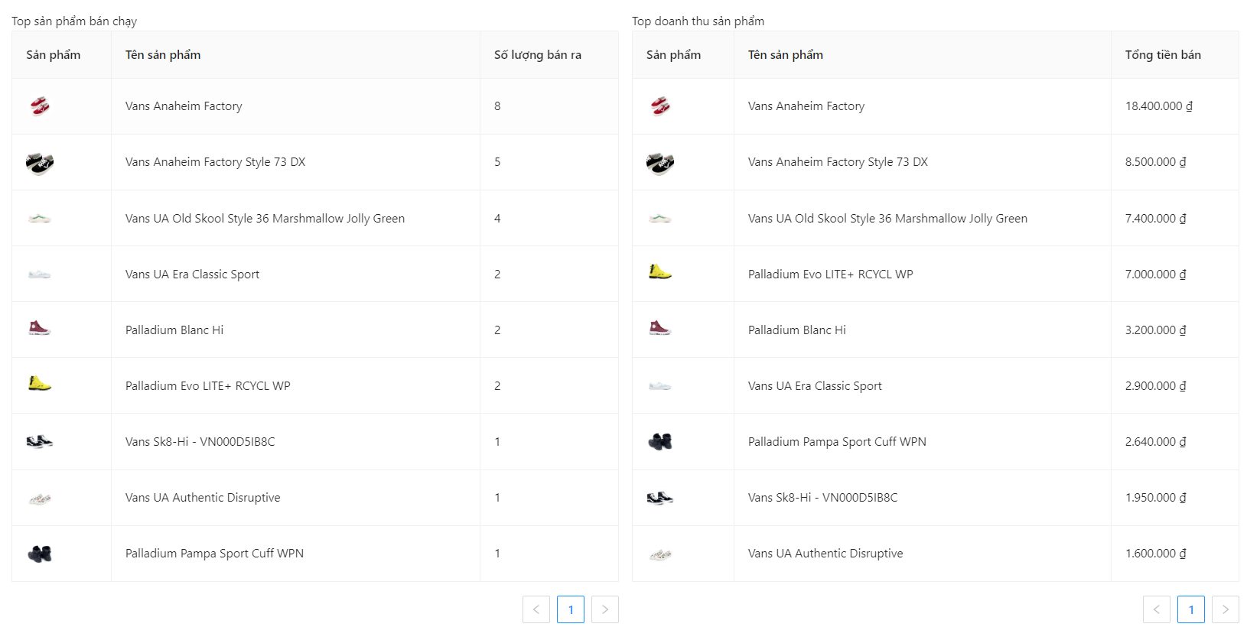

 |  |  |  |  |  |  |  |  | ROUND 1 |  |  | ROUND 2
Module | Sub Module | ID | Test Scenario | Step to Produce | Test condition | Expected Output | Actual Ouput | Test Data | Status (P/F) | Test date | Tester | Status (P/F) | Test date | Tester
Check FUNC Quản lý báo cáo thống kê
QUẢN LÝ BÁO CÁO THỐNG KÊ |  | F001 | Hiển thị quản lý thống kê báo cáo | 1. Tại màn hình admin click vào đơn hàng |  | Hiển thị trang Thống kê | Hiển thị trang Thống kê |  | P | 20/03/2022 | Trần Công Khánh
QUẢN LÝ BÁO CÁO THỐNG KÊ | Thống kê thành công |  |  | 1. Ngày

Check GUI Quản lý báo cáo thống kê
QUẢN LÝ BÁO CÁO THỐNG KÊ |  | UI001 | Tổng thành viên [Label] |  |  | Trạng thái: cho phép | Trạng thái: cho phép |  | P | 20/03/2022 | Trần Công Khánh
QUẢN LÝ BÁO CÁO THỐNG KÊ |  | UI002 | Đơn hàng [Label] |  |  | Trạng thái: cho phép | Trạng thái: cho phép |  | P | 20/03/2022 | Trần Công Khánh
QUẢN LÝ BÁO CÁO THỐNG KÊ |  | UI003 | Tổng sản phẩm [Label] |  |  | Trạng thái: cho phép | Trạng thái: cho phép |  | P | 20/03/2022 | Trần Công Khánh
QUẢN LÝ BÁO CÁO THỐNG KÊ |  | UI004 | Tổng tiền bán [Label] |  |  | Trạng thái: cho phép | Trạng thái: cho phép |  | P | 20/03/2022 | Trần Công Khánh
QUẢN LÝ BÁO CÁO THỐNG KÊ |  | UI005 | Đơn hàng[Table] |  |  | Trạng thái: cho phép | Trạng thái: cho phép |  | P | 20/03/2022 | Trần Công Khánh

QUẢN LÝ KHUYẾN MÃI
TÊN DỰ ÁN | XÂY DỰNG WEBSITE QUẢN LÝ BÁN GIÀY CHO CỬA HÀNG NTX STORE TÍCH HỢP THANH TOÁN PAY PAL
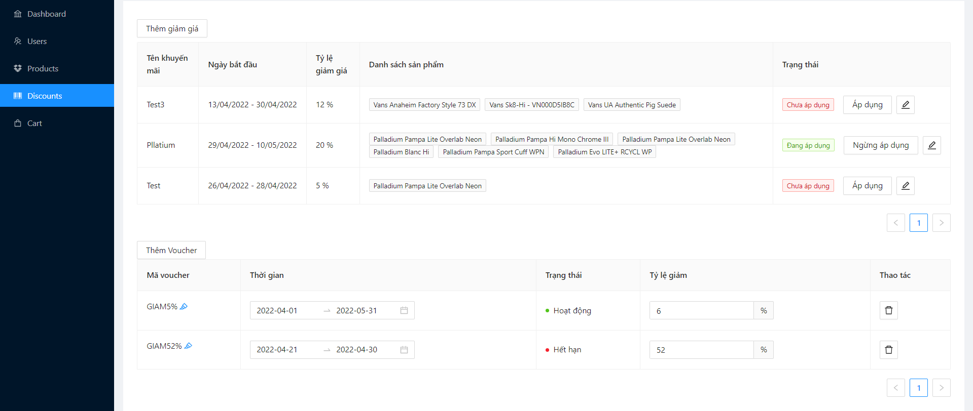

 |  |  |  |  |  |  |  |  | ROUND 1 |  |  | ROUND 2
Module | Sub Module | ID | Test Scenario | Step to Produce | Test condition | Expected Output | Actual Ouput | Test Data | Status (P/F) | Test date | Tester | Status (P/F) | Test date | Tester
Check FUNC Quản lý báo cáo thống kê
QUẢN LÝ KHUYẾN MÃI |  | F001 | Hiển thị quản lý khuyến mãi | 1. Tại màn hình admin click vào quản lý khuyến mãi |  | Hiển thị trang Quản lý khuyến mãi | Hiển thị trang Quản lý khuyến mãi |  | P | 20/03/2022 | Nguyễn Minh Hiếu
QUẢN LÝ KHUYẾN MÃI | THÊM KHUYẾN MÃI | F002 | Thêm giảm giá thành công | 1. Tại trang quản lý khuyến mãi nhấn vào button Thêm giảm giá 2. Nhập vào tên khuyến mãi 3. Chọn ngày bắt đầu 4. Chọn ngày kết thúc 5. Nhập tỷ lệ phần trăm giảm giá 6. Chọn sản phẩm được giảm giá 7. Nhấn OK | Nhập dữ liệu hợp lệ cho tất cả các trường | Hiển thị thông báo Thêm giảm giá thành công | Hiển thị thông báo Thêm giảm giá thành công |  | P | 20/03/2022 | Nguyễn Minh Hiếu
QUẢN LÝ KHUYẾN MÃI | THÊM KHUYẾN MÃI | F003 | Thêm giảm giá thất bại | 1. Tại trang quản lý khuyến mãi nhấn vào button Thêm giảm giá 2. Để trống tên khuyến mãi 3. Nhấn OK | Để trống trường bắt buộc | Hiển thị thông báo Tên khuyến mãi không được để trống | Hiển thị thông báo Tên khuyến mãi không được để trống | null | P | 20/03/2022 | Nguyễn Minh Hiếu
QUẢN LÝ KHUYẾN MÃI | THÊM KHUYẾN MÃI | F004 | Thêm giảm giá thất bại | 1. Tại trang quản lý khuyến mãi nhấn vào button Thêm giảm giá 2. Để trống ngày bắt đầu khuyến mãi 3. Nhấn OK | Để trống trường bắt buộc | Hiển thị thông báo Ngày bắt đầu khuyến mãi không được để trống | Hiển thị thông báo Ngày bắt đầu khuyến mãi không được để trống | null | P | 20/03/2022 | Nguyễn Minh Hiếu
QUẢN LÝ KHUYẾN MÃI | THÊM KHUYẾN MÃI | F005 | Thêm giảm giá thất bại | 1. Tại trang quản lý khuyến mãi nhấn vào button Thêm giảm giá 2. Để trống ngày kết thúc khuyến mãi 3. Nhấn OK | Để trống trường bắt buộc | Hiển thị thông báo Ngày kết thúc khuyến mãi không được để trống | Hiển thị thông báo Ngày kết thúc khuyến mãi không được để trống | null | P | 20/03/2022 | Nguyễn Minh Hiếu
QUẢN LÝ KHUYẾN MÃI | THÊM KHUYẾN MÃI | F006 | Thêm giảm giá thất bại | 1. Tại trang quản lý khuyến mãi nhấn vào button Thêm giảm giá 2. Để trống tỷ lệ giảm giá 3. Nhấn OK | Để trống trường bắt buộc | Hiển thị thông báo Tỉ lệ giảm giá khuyến mãi không được để trống | Hiển thị thông báo Tỉ lệ giảm giá khuyến mãi không được để trống | null | P | 20/03/2022 | Nguyễn Minh Hiếu
QUẢN LÝ KHUYẾN MÃI | THÊM KHUYẾN MÃI | F007 | Thêm giảm giá thất bại | 1. Tại trang quản lý khuyến mãi nhấn vào button Thêm giảm giá 2. Để trống sản phẩm được giảm giá 3. Nhấn OK | Để trống trường bắt buộc | Hiển thị thông báo Sản phẩm cần khuyến mãi không được để trống | Hiển thị thông báo Sản phẩm cần khuyến mãi không được để trống | null | P | 20/03/2022 | Nguyễn Minh Hiếu
QUẢN LÝ KHUYẾN MÃI | CHỈNH SỬA KHUYẾN MÃI | F008 | Chỉnh sửa thành công | 1. Tại trang quản lý khuyến mãi nhấn vào button Chính sửa giảm giá 2. Chọn thêm sản phẩm giảm giá 3. Nhấn OK | Nhập dữ liệu hợp lệ cho tất cả các trường | Hiển thị thông báo Chỉnh sửa thành công | Hiển thị thông báo Chỉnh sửa thành công |  | P | 20/03/2022 | Nguyễn Minh Hiếu
QUẢN LÝ KHUYẾN MÃI | ÁP DỤNG KHUYẾN MÃI | F009 | Áp dụng khuyến mãi thành công | 1. Tại bảng quản lý khuyến mãi 2. Chọn áp dụng khuyến mãi | Ngày khuyến mãi còn hoặc chưa đến hạn | Trạng thái chuyển thành Đang áp dụng | Trạng thái chuyển thành Đang áp dụng |  | P | 20/03/2022 | Nguyễn Minh Hiếu
QUẢN LÝ KHUYẾN MÃI | ÁP DỤNG KHUYẾN MÃI | F010 | Áp dụng khuyến mãi thất bại | 1. Tại bảng quản lý khuyến mãi 2. Chọn áp dụng khuyến mãi | Ngày khuyến mãi còn hoặc chưa hết hạn | Trạng thái chuyển thành Đang áp dụng | Trạng thái chuyển thành Đang áp dụng | 01/01/2021 - 01/01/2025 | P | 20/03/2022 | Nguyễn Minh Hiếu
QUẢN LÝ KHUYẾN MÃI | ÁP DỤNG KHUYẾN MÃI | F011 | Áp dụng 2 sự kiện khuyến mãi | 1. Chọn áp dụng khuyến mãi 2. Chọn áp dụng khuyến mãi khác | Ngày khuyến mãi còn hoặc chưa hết hạn | Trạng thái khuyến mãi mới nhất được áp dụng | Trạng thái khuyến mãi mới nhất được áp dụng |  |  | 20/03/2022 | Nguyễn Minh Hiếu
QUẢN LÝ VOUCHER | THÊM VOUCHER | F012 | Thêm voucher thành công | 1. Tại trang quản lý khuyến mãi nhấn vào button Thêm voucher 2. Nhập vào mã voucher 3. Nhập tỷ lệ giảm 4. Chọn ngày bắt đầu 5. Chọn ngày kết thúc 6. Nhấn OK | Ngày voucher còn hạn | Thông báo Thêm thành công | Thông báo Thêm thành công |  | P | 20/03/2022 | Nguyễn Minh Hiếu
QUẢN LÝ VOUCHER | THÊM VOUCHER | F013 | Thêm voucher thất bại | 1. Tại trang quản lý khuyến mãi nhấn vào button Thêm voucher 2. Nhập vào mã voucher 3. Nhấn OK | Để trống trường bắt buộc | Thông báo Mã voucher không được để trống | Thông báo Mã voucher không được để trống | null | P | 20/03/2022 | Nguyễn Minh Hiếu
QUẢN LÝ VOUCHER | THÊM VOUCHER | F014 | Thêm voucher thất bại | 1. Tại trang quản lý khuyến mãi nhấn vào button Thêm voucher 2. Nhập vào tỷ lệ giảm 3. Nhấn OK | Để trống trường bắt buộc | Thông báo Phần trăm voucher không được để trống | Thông báo Phần trăm voucher không được để trống | null | P | 20/03/2022 | Nguyễn Minh Hiếu
QUẢN LÝ VOUCHER | THÊM VOUCHER | F015 | Thêm voucher thất bại | 1. Tại trang quản lý khuyến mãi nhấn vào button Thêm voucher 2. Chọn thời hạn 3. Nhấn OK | Để trống trường bắt buộc | Thông báo Thời hạn voucher không được để trống | Thông báo Thời hạn voucher không được để trống | null | P | 20/03/2022 | Nguyễn Minh Hiếu
QUẢN LÝ VOUCHER | XÓA VOUCHER | F016 | Xóa voucher thành công | 1. Nhấn vào button xóa ứng với voucher muốn xóa 2. Nhấn nút OK |  | Hiển thỉ thông báo có chắc chắn muốn xóa và xóa thành công | Hiển thỉ thông báo có chắc chắn muốn xóa và xóa thành công |  | P | 20/03/2022 | Nguyễn Minh Hiếu
QUẢN LÝ VOUCHER |  | F017 | Kiểm tra tỷ lệ giảm nhỏ hơn 0 | 1. Tại trang quản lý khuyến mãi nhấn vào button Thêm voucher 2. Nhập tỷ lệ giảm 3. Nhấn OK |  | Hiển thị cấm khi nhập nhỏ hơn 0 | Hiển thị cấm khi nhập nhỏ hơn 0 | -15 | F | 20/03/2022 | Nguyễn Minh Hiếu | P | 30/03/2022 | Nguyễn Minh Hiếu
Check GUI Quản lý báo cáo thống kê
QUẢN LÝ KHUYẾN MÃI |  | UI001 | khuyến mãi [Table] |  | Tại màn hình quản lý khuyến mãi | trạng thái: cho phép | trạng thái: cho phép |  | P | 20/03/2022 | Nguyễn Minh Hiếu
QUẢN LÝ KHUYẾN MÃI |  | UI002 | Thêm khuyến mãi [Button] |  | Tại màn hình quản lý khuyến mãi | trạng thái: cho phép | trạng thái: cho phép |  | P | 20/03/2022 | Nguyễn Minh Hiếu
QUẢN LÝ KHUYẾN MÃI |  | UI003 | Chỉnh sửa khuyến mãi [Button] |  | Tại màn hình quản lý khuyến mãi | trạng thái: cho phép | trạng thái: cho phép |  | P | 20/03/2022 | Nguyễn Minh Hiếu
QUẢN LÝ KHUYẾN MÃI |  | UI004 | Áp dụng khuyến mãi [Button] |  | Tại màn hình quản lý khuyến mãi | trạng thái: cho phép | trạng thái: cho phép |  | P | 20/03/2022 | Nguyễn Minh Hiếu
QUẢN LÝ VOUCHER |  | UI005 | Thêm voucher [Button] |  | Tại màn hình quản lý khuyến mãi | trạng thái: cho phép | trạng thái: cho phép |  | P | 20/03/2022 | Nguyễn Minh Hiếu
QUẢN LÝ VOUCHER |  | UI006 | Xóa voucher [Button] |  | Tại màn hình quản lý khuyến mãi | trạng thái: cho phép | trạng thái: cho phép |  | P | 20/03/2022 | Nguyễn Minh Hiếu

QUẢN LÝ SẢN PHẨM
TÊN DỰ ÁN | XÂY DỰNG WEBSITE QUẢN LÝ BÁN GIÀY CHO CỬA HÀNG NTX STORE TÍCH HỢP THANH TOÁN PAY PAL
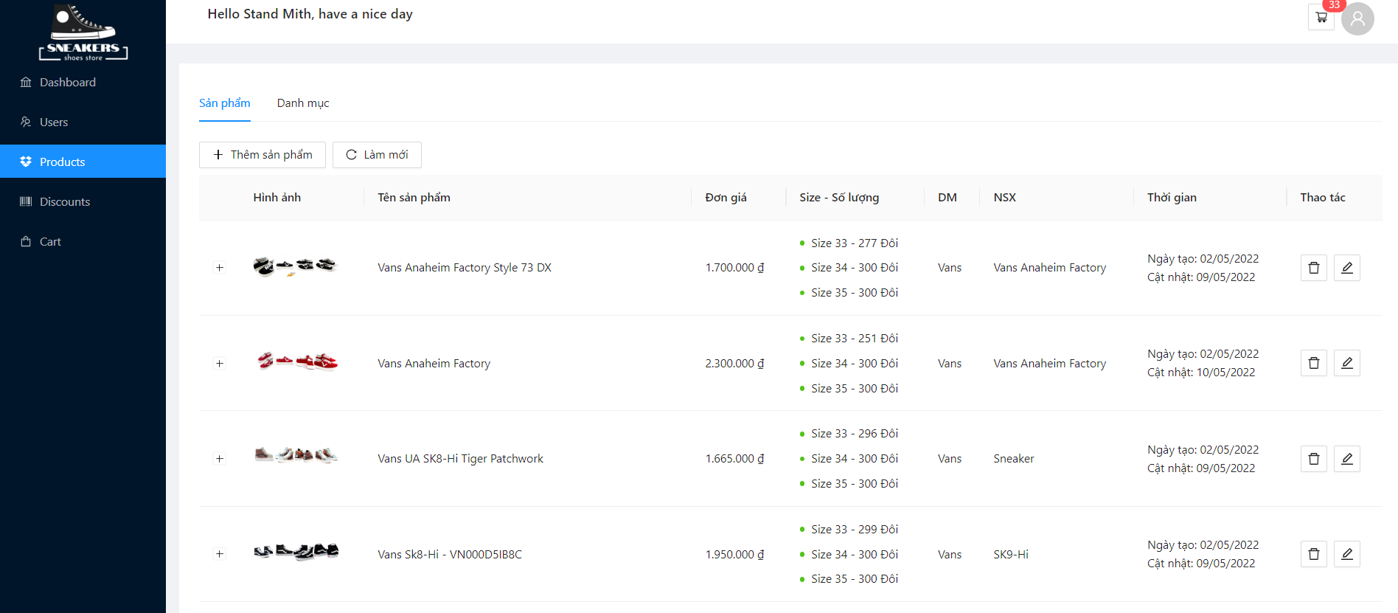

 |  |  |  |  |  |  |  |  | ROUND 1 |  |  | ROUND 2
Module | Sub Module | ID | Test Scenario | Step to Produce | Test condition | Expected Output | Actual Ouput | Test Data | Status (P/F) | Test date | Tester | Status (P/F) | Test date | Tester
Check FUNC Quản lý sản phẩm
QUẢN LÝ SẢN PHẨM |  | F001 | Hiển thị quản lý sản phẩm | 1. Tại màn hình admin click vào quản lý sản phẩm |  | Hiển thị trang Quản lý sản phẩm | Hiển thị trang Quản lý sản phẩm |  | P | 20/03/2022 | Nguyễn Tam Hoàng
QUẢN LÝ SẢN PHẨM | THÊM SẢN PHẨM | F002 | Thêm sản phẩm thành công | 1. Tại trang quản lý sản phẩm nhấn vào button Thêm sản phẩm 2. Nhập vào tên sản phẩm 3. Nhập đơn giá 4. Nhập mô tả 5. Chọn danh mục 6. Chọn nhà sản xuất 7. Chọn 4 hình ảnh 8. Nhập size giày 9. Nhấn OK | Nhập tất cả trường bắt buộc | Hiển thị thông báo Thêm sản phẩm thành công | Hiển thị thông báo Thêm sản phẩm thành công | Tên sản phẩm: SK8 Sneaker Đơn giá: 1.000.000 Mô tả: đẹp Danh mục:Vans Nhà sản xuất: SK8 Hình ảnh: a.png, b.png, c.png, d.png size:35 sl:8 | P | 20/03/2022 | Nguyễn Tam Hoàng
QUẢN LÝ SẢN PHẨM | THÊM SẢN PHẨM | F003 | Thêm sản phẩm thất bại | 1. Tại trang quản lý sản phẩm nhấn vào button Thêm sản phẩm 2. Để trống tên sản phẩm 3. Nhấn OK |  | Hiển thị thông báo Tên sản phẩm không được để trống | Hiển thị thông báo Tên sản phẩm không được để trống | null | F | 20/03/2022 | Nguyễn Tam Hoàng | P | 30/03/2022 | Nguyễn Tam Hoàng
QUẢN LÝ SẢN PHẨM | THÊM SẢN PHẨM | F004 | Thêm sản phẩm thất bại | 1. Tại trang quản lý sản phẩm nhấn vào button Thêm sản phẩm 2. Để trống đơn giá 3. Nhấn OK |  | Hiển thị thông báo Gía sản phẩm không được để trống | Hiển thị thông báo Gía sản phẩm không được để trống | null | F | 20/03/2022 | Nguyễn Tam Hoàng | P | 30/03/2022 | Nguyễn Tam Hoàng
QUẢN LÝ SẢN PHẨM | THÊM SẢN PHẨM | F005 | Thêm sản phẩm thất bại | 1. Tại trang quản lý sản phẩm nhấn vào button Thêm sản phẩm 2. Để trống danh mục 3. Nhấn OK |  | Hiển thị thông báo Danh mục sản phẩm không được để trống | Hiển thị thông báo Danh mục sản phẩm không được để trống | null | F | 20/03/2022 | Nguyễn Tam Hoàng | P | 30/03/2022 | Nguyễn Tam Hoàng
QUẢN LÝ SẢN PHẨM | THÊM SẢN PHẨM | F006 | Thêm sản phẩm thất bại | 1. Tại trang quản lý sản phẩm nhấn vào button Thêm sản phẩm 2. Để trống nhà sản xuất 3. Nhấn OK |  | Hiển thị thông báo Nhà sản xuất không được để trống | Hiển thị thông báo Nhà sản xuất không được để trống | null | F | 20/03/2022 | Nguyễn Tam Hoàng | P | 30/03/2022 | Nguyễn Tam Hoàng
QUẢN LÝ SẢN PHẨM | THÊM SẢN PHẨM | F007 | Thêm sản phẩm thất bại | 1. Tại trang quản lý sản phẩm nhấn vào button Thêm sản phẩm 2. Để trống hình ảnh sản phẩm 3. Nhấn OK |  | Hiển thị thông báo Hình ảnh phải đủ số lượng 4 hình ảnh | Hiển thị thông báo Hình ảnh phải đủ số lượng 4 hình ảnh | null | F | 20/03/2022 | Nguyễn Tam Hoàng | P | 30/03/2022 | Nguyễn Tam Hoàng
QUẢN LÝ SẢN PHẨM | THÊM SẢN PHẨM | F008 | Nhập định dạng hình ảnh khác dạng PNG,JPG |  |  | Hiển thị thông báo định dạng hình ảnh không được cho phép | Hiển thị thông báo định dạng hình ảnh không được cho phép |  | P | 20/03/2022 | Nguyễn Tam Hoàng
QUẢN LÝ SẢN PHẨM | THÊM SẢN PHẨM | F009 | Thêm sản phẩm thất bại | 1. Tại trang quản lý sản phẩm nhấn vào button Thêm sản phẩm 2. Chọn hình ảnh sản phẩm nhỏ hơn 4 3. Nhấn OK |  | Hiển thị thông báo Hình ảnh phải đủ số lượng 4 hình ảnh | Hiển thị thông báo Hình ảnh phải đủ số lượng 4 hình ảnh | 3 hình ảnh | P | 20/03/2022 | Nguyễn Tam Hoàng
QUẢN LÝ SẢN PHẨM | THÊM SẢN PHẨM | F010 |  | 1. Tại trang quản lý sản phẩm nhấn vào button Thêm sản phẩm 2. Chọn hình ảnh sản phẩm lớn hơn 4 3. Nhấn OK |  | Hình ảnh chỉ nhận 4 hình ảnh sau cùng khi chọn | Hình ảnh chỉ nhận 4 hình ảnh sau cùng khi chọn |  | P | 20/03/2022 | Nguyễn Tam Hoàng
QUẢN LÝ SẢN PHẨM | THÊM SẢN PHẨM | F011 | Thêm sản phẩm thất bại | 1. Tại trang quản lý sản phẩm nhấn vào button Thêm sản phẩm 2. Để trống kích thước giày 3. Nhấn OK |  | Hiển thị thông báo Kích thước giày phải được nhập | Hiển thị thông báo Kích thước giày phải được nhập | null | F | 20/03/2022 | Nguyễn Tam Hoàng | F | 30/03/2022 | Nguyễn Tam Hoàng
QUẢN LÝ SẢN PHẨM | THÊM SẢN PHẨM | F012 | Xóa hình ảnh đã chọn khi thêm | 1. Tại trang quản lý sản phẩm nhấn vào button Thêm sản phẩm 2. Chọn ảnh 3. Xóa ảnh đã chọn 4. Nhấn OK |  | Hiển thị thông báo xóa ảnh thành công | Hiển thị thông báo xóa ảnh thành công |  | P | 20/03/2022 | Nguyễn Tam Hoàng
QUẢN LÝ SẢN PHẨM | THÊM SẢN PHẨM | F013 | Nhập chữ vào đơn giá |  |  | Hiển thị thông báo Định dạng bắt buộc là số | Hiển thị thông báo Định dạng bắt buộc là số | abc | F | 20/03/2022 | Nguyễn Tam Hoàng | P | 30/03/2022 | Nguyễn Tam Hoàng
QUẢN LÝ SẢN PHẨM | THÊM SẢN PHẨM | F014 | Phân cách cách hàng nghìn |  |  | Định dạng số theo hàng nghìn trong bảng | Định dạng số theo hàng nghìn trong bảng | 1.200.000 | P | 20/03/2022 | Nguyễn Tam Hoàng
QUẢN LÝ SẢN PHẨM | THÊM SẢN PHẨM | F015 | Có định dạng VNĐ sau đơn giá |  |  | Định dạng đ sau đơn giá | Định dạng đ sau đơn giá | 1.200.000 đ | P | 20/03/2022 | Nguyễn Tam Hoàng
QUẢN LÝ SẢN PHẨM | THÊM SẢN PHẨM | F016 | Xóa size khi đã thêm | 1. Nhấn vào button xóa ứng với kích thước nhập |  | Xóa kích thước giày khỏi bảng thêm | Xóa kích thước giày khỏi bảng thêm |  | F | 20/03/2022 | Nguyễn Tam Hoàng | P | 30/03/2022 | Nguyễn Tam Hoàng
QUẢN LÝ SẢN PHẨM | HIỂN THỊ MÔ TẢ | F017 | Hiển thị mô tả sản phẩm thành công | 1. Nhấn vào dấu + ở mỗi sản phẩm để xem mô tả |  | Hiển thị mô tả bên dưới sản phẩm trong bảng | Hiển thị mô tả bên dưới sản phẩm trong bảng |  | P | 20/03/2022 | Nguyễn Tam Hoàng
QUẢN LÝ SẢN PHẨM | XÓA SẢN PHẨM | F018 | Xóa sản phẩm thành công | 1. Tại trang quản lý sản phẩm nhấn vào button Thêm sản phẩm 2. Nhập vào tên sản phẩm 3. Nhập đơn giá 4. Nhập mô tả 5. Chọn danh mục 6. Chọn danh mục con 7. Chọn 4 hình ảnh 8. Nhấn OK |  | Hiển thị thông báo Xóa sản phẩm thành công | Hiển thị thông báo Xóa sản phẩm thành công | Nhập tất cả trường bắt buộc | P | 20/03/2022 | Nguyễn Tam Hoàng
QUẢN LÝ SẢN PHẨM | Refresh trang | F019 |  | 1. Nhấn vào button refresh |  | Refresh trang thành công | Refresh trang thành công |  | P | 20/03/2022 | Nguyễn Tam Hoàng
Check GUI Quản lý sản phẩm
QUẢN LÝ SẢN PHẨM |  | UI001 | sản phẩm [Table] |  | Tại màn hình quản lý sản phẩm | trạng thái: cho phép | trạng thái: cho phép |  | P | 20/03/2022 | Nguyễn Tam Hoàng
QUẢN LÝ SẢN PHẨM |  | UI002 | Thêm sản phẩm [Button] |  | Tại màn hình quản lý sản phẩm | trạng thái: cho phép | trạng thái: cho phép |  | P | 20/03/2022 | Nguyễn Tam Hoàng
QUẢN LÝ SẢN PHẨM |  | UI003 | Thêm sản phẩm [Button] |  | Tại màn hình quản lý sản phẩm | trạng thái: cho phép | trạng thái: cho phép |  | P | 20/03/2022 | Nguyễn Tam Hoàng
QUẢN LÝ SẢN PHẨM |  | UI004 | Hiển thị mô tả sản phẩm [Button] |  | Tại màn hình quản lý sản phẩm | trạng thái: cho phép | trạng thái: cho phép |  | P | 20/03/2022 | Nguyễn Tam Hoàng
QUẢN LÝ SẢN PHẨM |  | UI005 | Refresh [Button] |  | Tại màn hình quản lý sản phẩm | trạng thái: cho phép | trạng thái: cho phép |  | P | 20/03/2022 | Nguyễn Tam Hoàng

QUẢN LÝ DANH MỤC
TÊN DỰ ÁN | XÂY DỰNG WEBSITE QUẢN LÝ BÁN GIÀY CHO CỬA HÀNG NTX STORE TÍCH HỢP THANH TOÁN PAY PAL
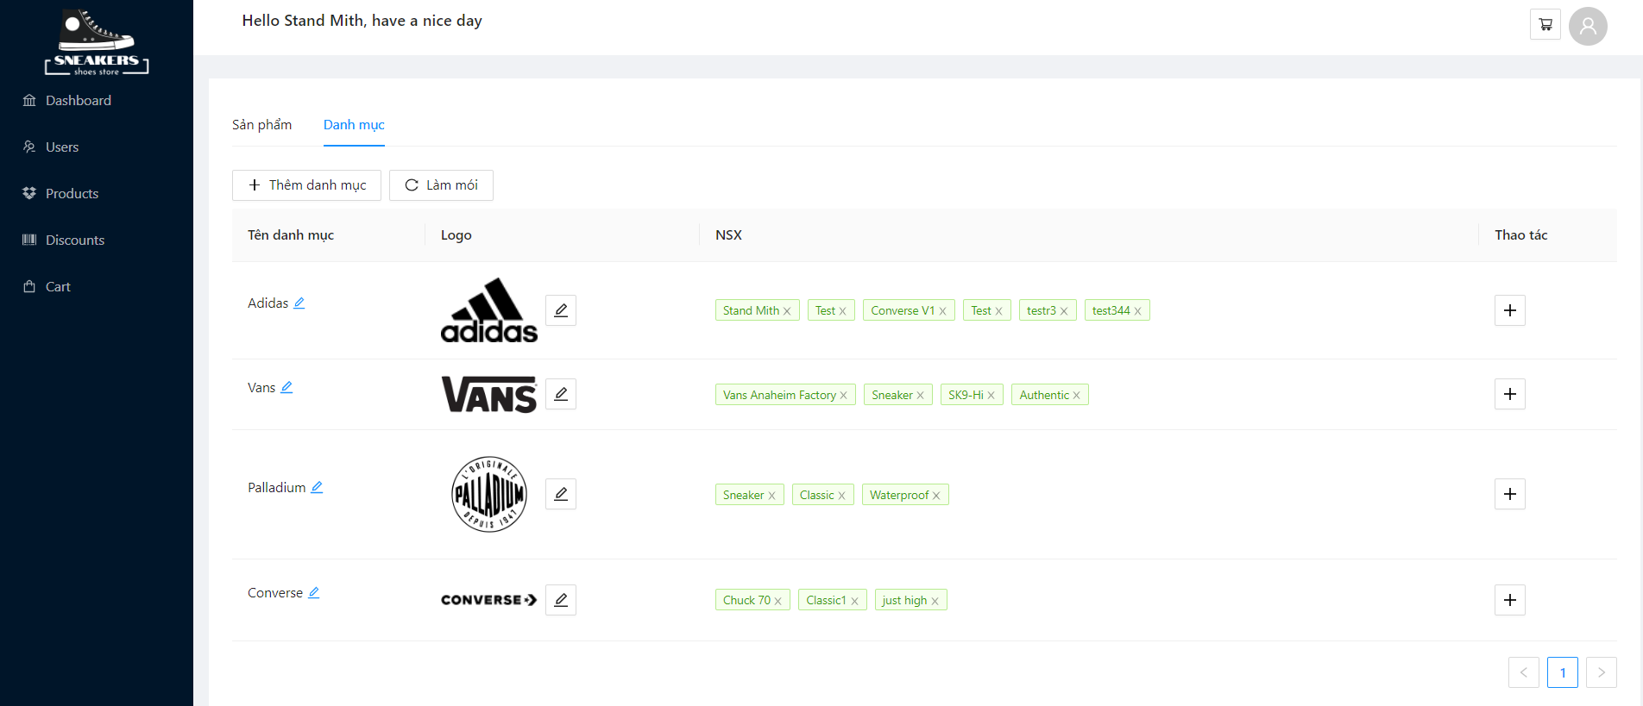

 |  |  |  |  |  |  |  |  | ROUND 1 |  |  | ROUND 2
Module | Sub Module | ID | Test Scenario | Step to Produce | Test condition | Expected Output | Actual Ouput | Test Data | Status (P/F) | Test date | Tester | Status (P/F) | Test date | Tester
Check FUNC Quản lý Danh mục
QUẢN LÝ DANH MỤC |  | F001 | Hiển thị quản lý danh mục | 1. Tại màn hình admin click vào quản lý sản phẩm 2. Chọn vào mục danh mục trên menu |  | Hiển thị trang Quản lý danh mục | Hiển thị trang Quản lý danh mục |  | P | 20/03/2022 | Huỳnh Duy Khánh, Võ Hữu Tuấn
QUẢN LÝ DANH MỤC | THÊM DANH MỤC | F002 | Thêm danh mục thành công | 1. Tại trang quản lý danh mục nhấn vào button Thêm danh mục 2. Nhập vào tên danh mục 3. Tải logo cho danh mục 4. Nhấn Thêm |  | Hiển thị thông báo thêm danh mục thành công | Hiển thị thông báo thêm danh mục thành công | Tên DM: Vans Logo: vans.png | P | 20/03/2022 | Huỳnh Duy Khánh, Võ Hữu Tuấn
QUẢN LÝ DANH MỤC | THÊM DANH MỤC | F003 | Thêm danh mục thất bại | 1. Tại trang quản lý danh mục nhấn vào button Thêm danh mục 2. Để trống tên danh mục 3. Nhấn Thêm |  | Hiển thị thông báo Tên danh mục là trường bắt buộc nhập | Hiển thị thông báo Tên danh mục là trường bắt buộc nhập |  | P | 20/03/2022 | Huỳnh Duy Khánh, Võ Hữu Tuấn
QUẢN LÝ DANH MỤC | THÊM DANH MỤC | F004 | Thêm danh mục thất bại | 1. Tại trang quản lý danh mục nhấn vào button Thêm danh mục 2. Để trống hình ảnh danh mục 3. Nhấn Thêm |  | Hiển thị thông báo Hình ảnh danh mục là trường bắt buộc nhập | Hiển thị thông báo Hình ảnh danh mục là trường bắt buộc nhập |  | P | 20/03/2022 | Huỳnh Duy Khánh, Võ Hữu Tuấn
QUẢN LÝ DANH MỤC | THÊM DANH MỤC | F005 | Thêm ảnh khác định dạng PNG, JPG |  |  | Hiển thị thông báo định dạng hình ảnh không được cho phép | Hiển thị thông báo định dạng hình ảnh không được cho phép |  | P | 20/03/2022 | Huỳnh Duy Khánh, Võ Hữu Tuấn
QUẢN LÝ DANH MỤC | CHỈNH SỬA DANH MỤC | F006 | Chỉnh sửa danh mục thành công | 1. Nhấn vào button chỉnh sửa ứng với tên cần sửa 2. Chỉnh sửa thành tên danh mục mong muốn 3. Nhấn Enter | Nhập tất cả trường bắt buộc | Tên danh mục được sửa | Tên danh mục được sửa |  | P | 20/03/2022 | Huỳnh Duy Khánh, Võ Hữu Tuấn
QUẢN LÝ DANH MỤC | CHỈNH SỬA DANH MỤC | F007 | Chỉnh sửa danh mục thất bại | 1. Nhấn vào button chỉnh sửa ứng với tên cần sửa 2. Chỉnh sửa thành tên danh mục mong muốn 3. Nhấn Enter | null | Hiển thị thông báo tên danh mục không được để trống | Tên danh mục không được để trống | null | P | 20/03/2022 | Huỳnh Duy Khánh, Võ Hữu Tuấn
QUẢN LÝ DANH MỤC | CHỈNH SỬA DANH MỤC | F008 | Chỉnh sửa danh mục thành công | 1. Nhấn vào button chỉnh sửa ứng với hình ảnh cần sửa 2. Chọn hình ảnh mong muốn 3. Nhấn Enter | Nhập tất cả trường bắt buộc | Hình ảnh danh mục được sửa | Hình ảnh danh mục được sửa |  | P | 20/03/2022 | Huỳnh Duy Khánh, Võ Hữu Tuấn
QUẢN LÝ DANH MỤC | CHỈNH SỬA DANH MỤC | F009 | Chỉnh sửa danh mục thất bại | 1. Nhấn vào button chỉnh sửa ứng với hình ảnh cần sửa 2. Chọn loại hình ảnh khác PNG, JPG 3. Nhấn Enter | null | Hiển thị thông báo định dạng hình ảnh không được cho phép | Hiển thị thông báo định dạng hình ảnh không được cho phép | null | P | 20/03/2022 | Huỳnh Duy Khánh, Võ Hữu Tuấn
QUẢN LÝ DANH MỤC | THÊM NHÀ SẢN XUẤT | F010 | Thêm nhà sản xuất thành công | 1. Nhấn vào Thêm nhà sản xuất ứng với danh mục 2. Nhập tên nhà sản xuất 3. Nhấn OK | Nhập tất cả trường bắt buộc | Hiển thị nhà sản xuất vào bảng ứng với danh mục | Hiển thị nhà sản xuất vào bảng ứng với danh mục |  | P | 20/03/2022 | Huỳnh Duy Khánh, Võ Hữu Tuấn
QUẢN LÝ DANH MỤC | XÓA NHÀ SẢN XUẤT | F011 | Xóa nhà sản xuất thành công | 1. Nhấn vào button Xóa nhà sản xuất ứng với danh mục |  | Xóa nhà sản xuất ứng với danh mục ra khỏi bảng | Xóa nhà sản xuất ứng với danh mục ra khỏi bảng |  | P | 20/03/2022 | Huỳnh Duy Khánh, Võ Hữu Tuấn
Check GUI Quản lý Danh mục
danh mục [Table] |  | UI001 | Tại màn hình quản lý danh mục |  |  | trạng thái: cho phép | trạng thái: cho phép |  | P | 20/03/2022 | Huỳnh Duy Khánh, Võ Hữu Tuấn
Thêm danh mục [Button] |  | UI002 | Tại màn hình quản lý danh mục |  |  | trạng thái: cho phép | trạng thái: cho phép |  | P | 20/03/2022 | Huỳnh Duy Khánh, Võ Hữu Tuấn
chỉnh sửa tên danh mục [Label] |  | UI003 | Tại màn hình quản lý danh mục |  |  | trạng thái: cho phép | trạng thái: cho phép |  | P | 20/03/2022 | Huỳnh Duy Khánh, Võ Hữu Tuấn
chỉnh sửa hình ảnh danh mục [Label] |  | UI004 | Tại màn hình quản lý danh mục |  |  | trạng thái: cho phép | trạng thái: cho phép |  | P | 20/03/2022 | Huỳnh Duy Khánh, Võ Hữu Tuấn
thêm nhà sản xuất[Button] |  | UI005 | Tại màn hình quản lý danh mục |  |  | trạng thái: cho phép | trạng thái: cho phép |  | P | 20/03/2022 | Huỳnh Duy Khánh, Võ Hữu Tuấn
xóa nhà sản xuất [Button] |  | UI006 | Tại màn hình quản lý danh mục |  |  | trạng thái: cho phép | trạng thái: cho phép |  | P | 20/03/2022 | Huỳnh Duy Khánh, Võ Hữu Tuấn

